상품제안서
A5 손잡이형 클러치 6공 다이어리 유선노트 | 상품코드: S44124

 |  |  |  |  |  |  | 02-713-8555 | www.synergygift.co.kr
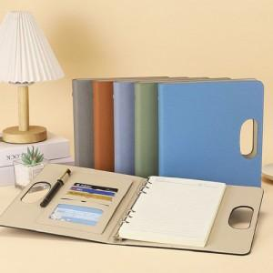 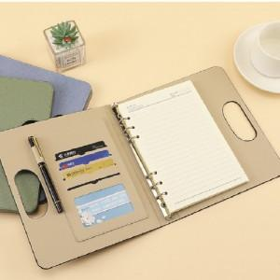 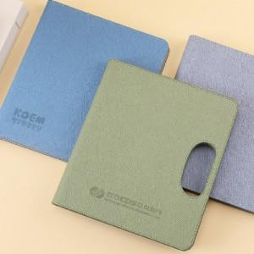

【상세/제작정보】

【인쇄/포장옵션】 | 레이저, 불박 / 종이케이스+포장지포장

【공급단가】 | 수량 | 30~ | 100~ | 300~ | 1,000~ | 3,000~
*VAT별도 | 단가 | 6,880원 | 6,470원 | 6,220원 | 5,760원 | 5,560원

【상품 URL】 | https://www.synergygift.co.kr:443/src/goods_detail.php?gdno=44124

